履歴書Ｂ４サイズ
履 歴 書 |  |  |  |  |  |  | 自 己 紹 介 書

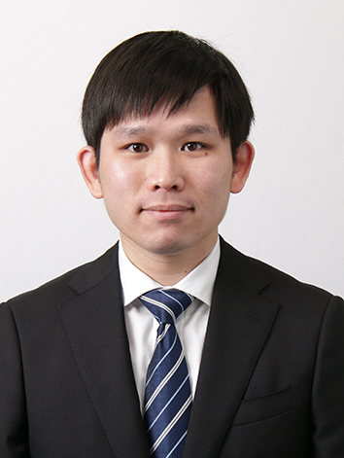
 |  |  | 2023年 11月 - 現在
ふりがな | ぶん かしゅん |  |  |  | 性 別 |  | 年 | 月 | 資 格 ・ 免 許
氏 名 | 文 家俊 |  |  |  | 男 |  | 2021年 | 7月 | 日本語能力試験 N3 合格

 |  |  |  |  |  |  | 2021年 | 12月 | 日本語能力試験 N2 合格

生年月日 | 1994年 12月 07日生 |  |  | （満 28才） |  |  | 2023年 | 1月 | Oracle認定 Java資格（OJCP）Bronze 合格

ふりがな | おおさかふ おおさかし くろさきちょう |  |  |  |  | 電 話 番 号
現住所 | 〒（ 530 - 0023 ） |  |  |  |  | 市外局番（ ＿ ）
 | 大阪府大阪市黒崎町2-32 - 403

E-mail | Cyrusmanosa@gmail.com |  |  |  | 携帯電話番号 | 080-9417-6170

ふりがな |  |  |  |  |  | 電 話 番 号
休暇中の 連絡先 | 〒（ - ） |  |  |  |  | 市外局番（ ＿ ）
 | 香港

 |  |  |  |  |  |  | 得 意 科 目 |  | HTML、CSS、Go 演習、データベース、動画編集

年 | 月 | 学 歴 ・ 職 歴 |  |  |  |  | スポーツ・趣味 文化活動・特技 |  | 趣味 撮影：フィーリングカメラで街角スナップと景色をよく撮ります。 アート展覧：チームラボと森山大道の写真展も好きです。
 |  | 学 歴

2012年 | 7月 | TWGHs C Y Ma Memorial College - 中学校 卒業

2013年 | 9月 | Hong Kong College of Technology（香港） - Creative photography 高等学校 入学 |  |  |  |  | 自 己 Ｐ Ｒ |  | 私の強みは、最後まで諦めずにやり抜くことです。前職では、香港の制作会社やマカオのカジノで動画編集者として、色々な動画の業務を担当しました。制作業務のフローについて一定の理解を持ち、責任を持って取り組み、最後まで諦めずに仕事を完成させることができます。また、マカオ政府主催のアードイベントを会社代表に担当した経験や、香港で2,000人規模のイベントを開催した経験もあります。これらの経験から、他の領域の専門家との協力作業にも慣れました。先輩から学んだ技術や仕事の注意点を活かしながら、緊張しても楽しくコミュニケーションを取り、リラックスしながら働くことができました。もちろん、仕事の途中で同僚と衝突もありましたが、相手をリスペクトし、仕事を完成させるために協力することが求められました。現在、学校で様々な領域の知識や技術を学び、IT言語も独学し、新しいアイデアを見つけ、面白く創造的なコンセプトを開発することを目指しています。将来は、これまでの経験や知識を活かし、IT業界に貢献したいと考えています。

2014年 | 7月 | Hong Kong College of Technology（香港） - Creative photography 高等学校 卒業

2014年 | 9月 | Hong Kong Institute of Vocational Education（香港） - Multimedia 専門学校 入学

2016年 | 7月 | Hong Kong Institute of Vocational Education（香港） - Multimedia 専門学校 卒業

2020年 | 11月 | ECC国際外国語専門学校 - 日本語科 専門学校 入学

2022年 | 3月 | ECC国際外国語専門学校 - 日本語科 専門学校 卒業

2022年 | 4月 | ECCコンピュータ専門学校 - マルチメディア研究学科 IT開発研究コース 入学
 |  |  |  |  |  |  | 志 望 動 機 |  | 私は株式会社チームラボに強い興味と志望意欲を抱いています。貴社は空間展示の分野で世界的に有名であり、クリエイティブなチームワークで注目を集めています。空間展示のデザインに興味を持ち、自身は動画デザインの経験もお持ちです。また、モーショングラフィックスの原理や作成プロセス、特徴にも幅広く理解があることです。貴社のIT技術と空間展示のデザインの業務が素晴らしいと感じています。IT技術と画像の業務を組み合わせた会社で働きたいと思っており、貴社を志望しました。貴社は働きやすい環境を提供するために様々な手当や制度を整えています。クリエイティブなオフィスで自身の能力を最大限に発揮できると思います。チームラボでの成長を通じて、自身のスキルを向上させ、組織の成長に貢献し、世界にインパクトを与えるプロダクトを生み出すことに意欲を心から望んでいます。
2025年 | 3月 | ECCコンピュータ専門学校 - マルチメディア研究学科 IT開発研究コース 卒業見込み

 |  | 職 歴

 |  | 別紙参照

 |  | 以上

